Sheet1
 |  |  |  |  |  |  |  | Приложение № 1 к письму АО "Корпорация "МСП" от ___.07.2019 №_____________
Запрос компании с иностранным участием на поиск потенциального поставщика
Номенклатура продукции
№ п/п | Код по ОКВЭД2 | Код по ОКПД 2 | Условия поставки
 |  |  | Вид закупаемого товара или услуги | Минимально необходимые требования, предъявляемые к закупаемым товарам (работам, услугам) | Единица измерения | Планируемый к закупке объем продукции | Наличие технической информации о продукции* | Наименование региона поставки товаров (выполнения работ, оказания услуг) | Наименование требований к потенциальным поставщикам (при наличии) | Примечания

1 | 25 | 25 | Профиль рамы | Сталь ст3 | шт. | несколько сотен (будет уточнено после NDA) | 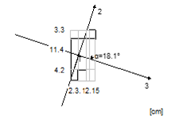 | Калужская обл. | - | L - 2135 см
2 | 25 | 25 | Профиль рамы | Сталь ст3 | шт. | несколько сотен (будет уточнено после NDA) |  | Калужская обл. | - | L - 5655 см
3 | 25 | 25 | Профиль рамы | Сталь ст3 | шт. | несколько сотен (будет уточнено после NDA) | 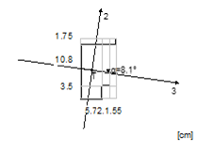 | Калужская обл. | - | L - 5655 см
4 | 25 | 25 | Профиль рамы | Сталь ст3 | шт. | несколько сотен (будет уточнено после NDA) | 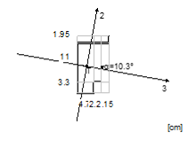 | Калужская обл. | - | L - 2135 см
5 | 25 | 25 | Профиль рамы | Сталь ст3 | шт. | несколько сотен (будет уточнено после NDA) | 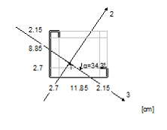 | Калужская обл. | - | L - 5655 см
6 | 25 | 25 | Профиль рамы | Сталь ст3 | шт. | несколько сотен (будет уточнено после NDA) | 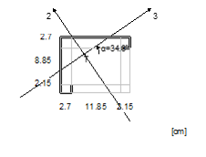 | Калужская обл. | - | L - 5655 см
7 | 25 | 25 | Профиль рамы | Сталь ст3 | шт. | несколько сотен (будет уточнено после NDA) | 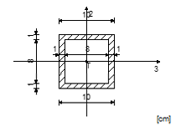 | Калужская обл. | - | L - 5655 см

*-при наличии прилагается к таблице

